Main
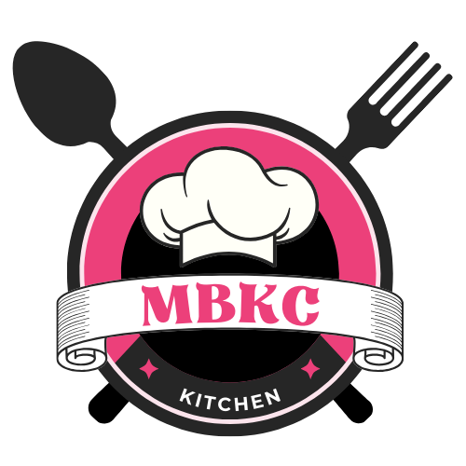 | DATA DEMO MAIN FLOW

Project Name | Order Management System for Multi-Brand Kitchen Center - MBKC |  | Team member | Thái Quốc Toàn Trần Phú Sơn Võ Vỹ Khang Lê Hồng Thành Lê Xuân Bách
Project Code | GFA23SE12
Document Code | GFA23SE12_MBKC_Data_Demo_Main_Flow |  | Create Date | 11/24/2023

No | Main Flow |  | Note
#1 | Getting, Parsing, and Confirm Orders from Partners
 | 1
 | 2
#2 | Transferring and Withdrawing Money from a Wallet
 | 1
 | 2
#3 | Brand's Participation In MBKC System
 | 1 | Create Kitchen Center
 | 2 | Create Brand
 | 3 | Register Store
 | 4 | Confirm Store Registration
#4 | Product Creation and Mapping
 | 1 | Create Normal Category
 | 2 | Create Extra Category
 | 3 | Add Extra Category to Normal Category
 | 4 | Create Product
 | 5 | Create Store Partner
 | 6 | Create Partner Product

